Login
Test Case

Project Name | Cypress Basic
Module Name | Login
Nama | Adrifa Ammar Savero
NIM | 2141764104
Mata kuliah | Penjaminan Mutu Perangkat Lunak

Test Case ID | Test Case Scenario | Test Case | Test Steps | Test Data | Expected Results | Actual Results | Status | Screenshot
Login_1 | User dapat login | User dapat login dengan username dan password yang benar | 1) Masukkan username valid "superadmin@gmail.com" | <valid username> | User berhasil login dan masuk ke halaman dashboard | User berhasil login dan masuk ke halaman dashboard | Pass | 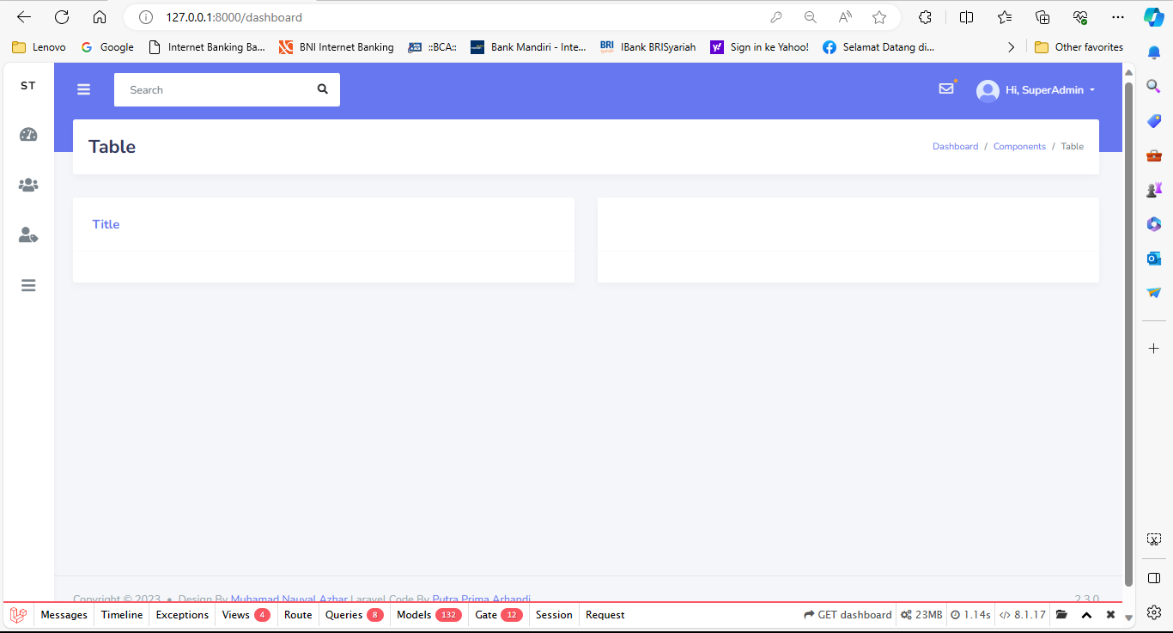
 |  |  | 2) Masukkan password yang valid "password" | <valid password>
 |  |  | 3) Klik button Login
Login_2 | User tidak bisa login | User tidak bisa login dengan username yang benar dan password yang salah | 1) Masukkan username valid "superadmin@gmail.com" | <valid username> | User gagal login dan menampilkan pesan error | User gagal login dan menampilkan pesan error "These credentials do not match our records." | Pass | 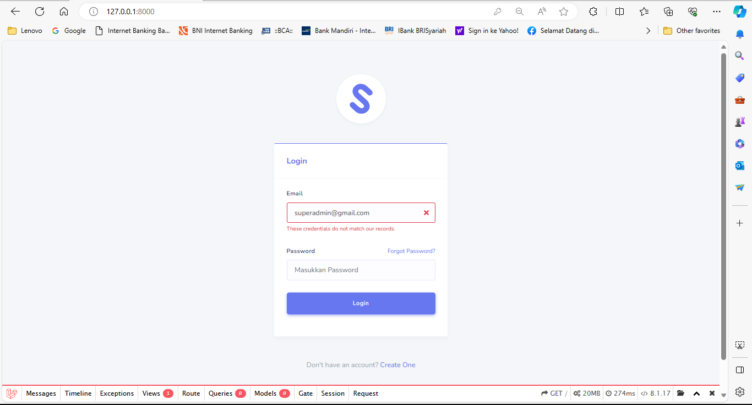
 |  |  | 2) Masukkan password yang salah "passwordddd" | <invalid password>
 |  |  | 3) Klik button Login
Login_3 | User tidak bisa login | User tidak bisa login dengan username yang salah dan password yang salah | 1) Masukkan username valid "superadminnn@gmail.com" | <invalid username> | User gagal login dan menampilkan pesan error | User gagal login dan menampilkan pesan error "These credentials do not match our records." | Pass | 
 |  |  | 2) Masukkan password yang salah "passwordddd" | <invalid password>
 |  |  | 3) Klik button Login
Login_4 | User tidak bisa login | User tidak bisa login dengan username kosong dan password yang benar | 1) Mengosongi username " " | <invalid username> | User gagal login dan menampilkan pesan error | User gagal login dan menampilkan pesan error "The email field is required." | Pass | 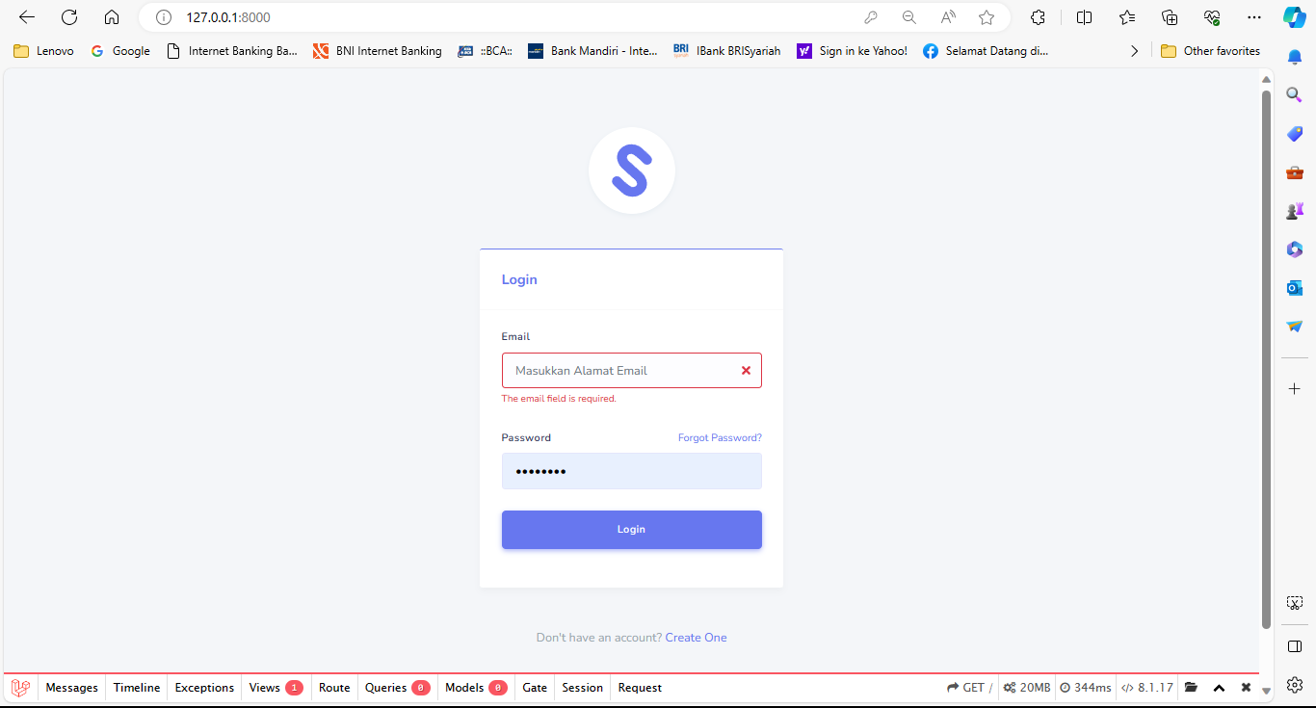
 |  |  | 2) Masukkan password yang valid "password" | <valid password>
 |  |  | 3) Klik button Login
Login_5 | User tidak bisa login | User tidak bisa login dengan username yang benar dan password yang kosong | 1) Memasukkan username valid "superadmin@gmail.com " | <valid username> | User gagal login dan menampilkan pesan error | User gagal login dan menampilkan pesan error "The password field is required." | Pass | 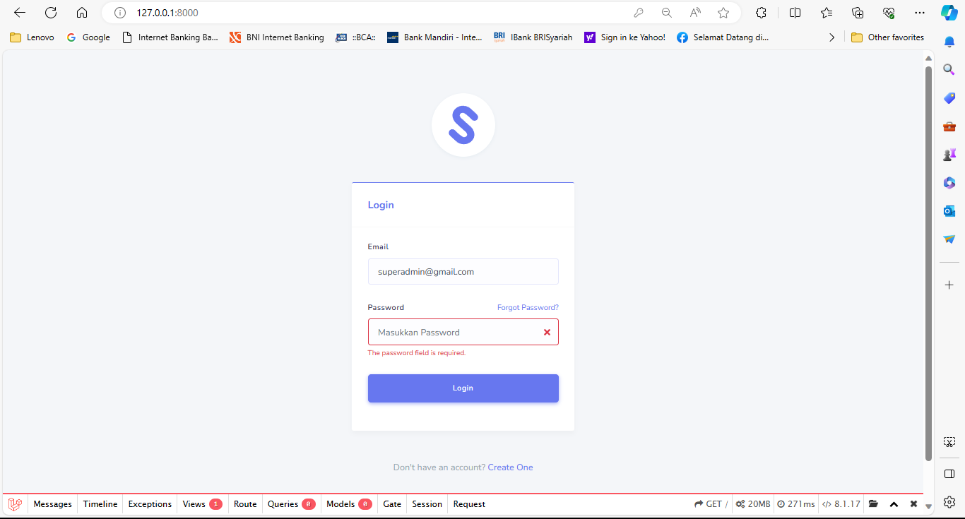
 |  |  | 2) Mengosongi password " " | <invalid password>
 |  |  | 3) Klik button Login
Login_6 | User tidak bisa login | User mengeklik login tanpa mengisi username dan password | 1) Mengosongi username " " | <invalid username> | User gagal login dan menampilkan pesan error | User gagal login dan menampilkan pesan error "The username field is required" dan "The password field is required." | Pass | 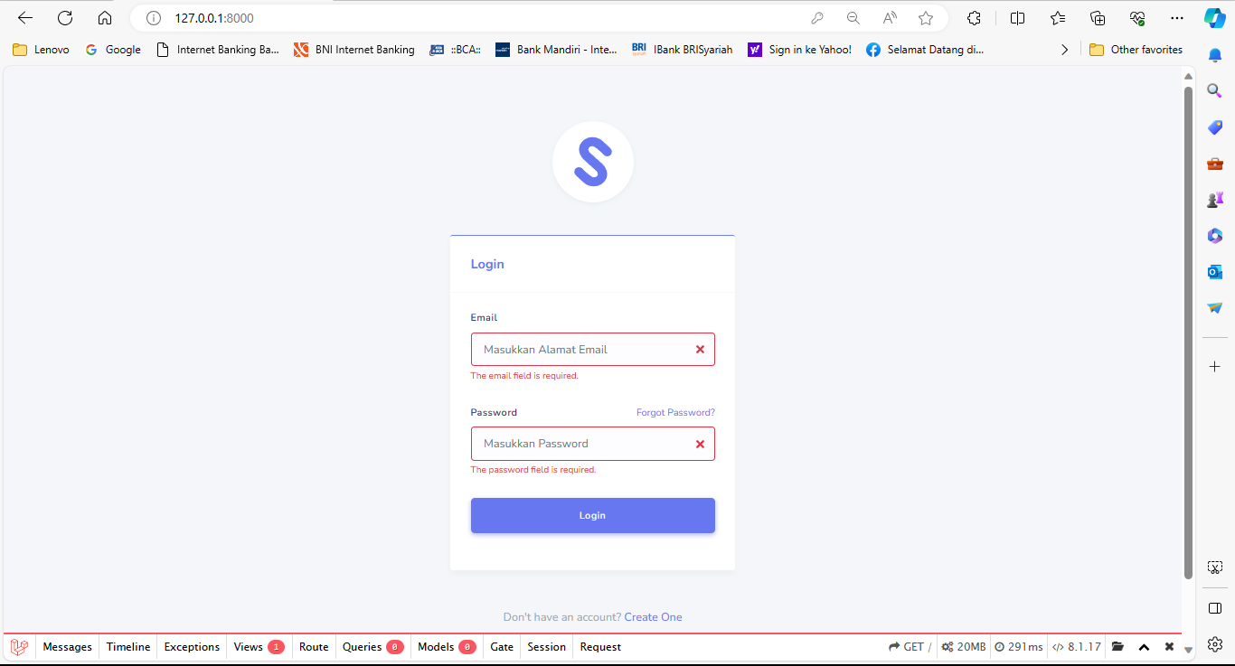
 |  |  | 2) Mengosongi password " " | <invalid password>
 |  |  | 3) Klik button Login

Create
Test Case

Project Name | Cypress Basic
Module Name | Login
Nama | Adrifa Ammar Svero
NIM | 2141764104
Mata kuliah | Penjaminan Mutu Perangkat Lunak

Test Case ID | Test Case Scenario | Test Case | Test Steps | Test Data | Expected Results | Actual Results | Status | Sccrenshot
Create_1 | User membuat user baru | User membuat user baru | 1) Mengarahkan kursor ke icon user |  | User berhasil menambahkan data user baru | User berhasil menambah data user baru dan menampilkan pesan "Data berhasil ditambahkan" | Pass | 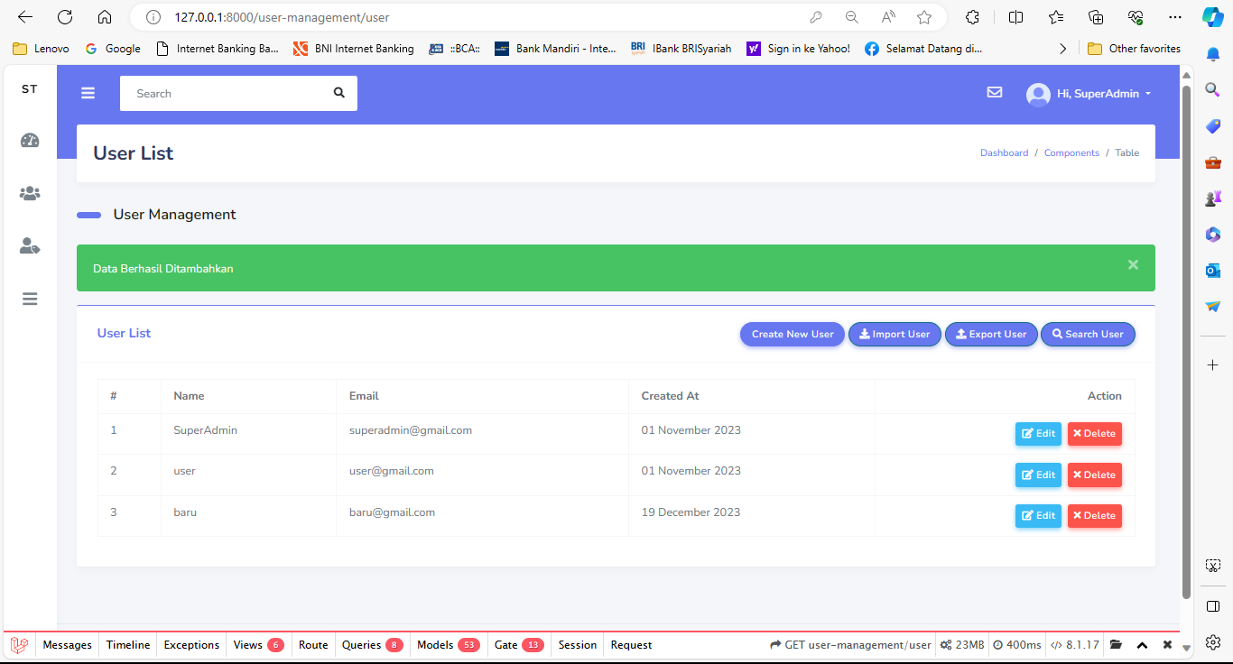
 |  |  | 2) Klik "user list"
 |  |  | 3) Klik "create new user"
 |  |  | 4) Memasukkan username baru | <valid username>
 |  |  | 5) Memasukkan email baru | <valid email>
 |  |  | 6) Memasukkan password baru | <valid password>
 |  |  | 7) Klik button submit
Create_2 | User tidak bisa membuat user baru | User tidak bisa membuat user baru karena email salah | 1) Mengarahkan kursor ke icon user |  | User gagal menambahkan data user baru dan menampilkan pesan | User gagal menambahkan data user baru dan menampilkan pesan "The email must be a valid email address." | Pass | 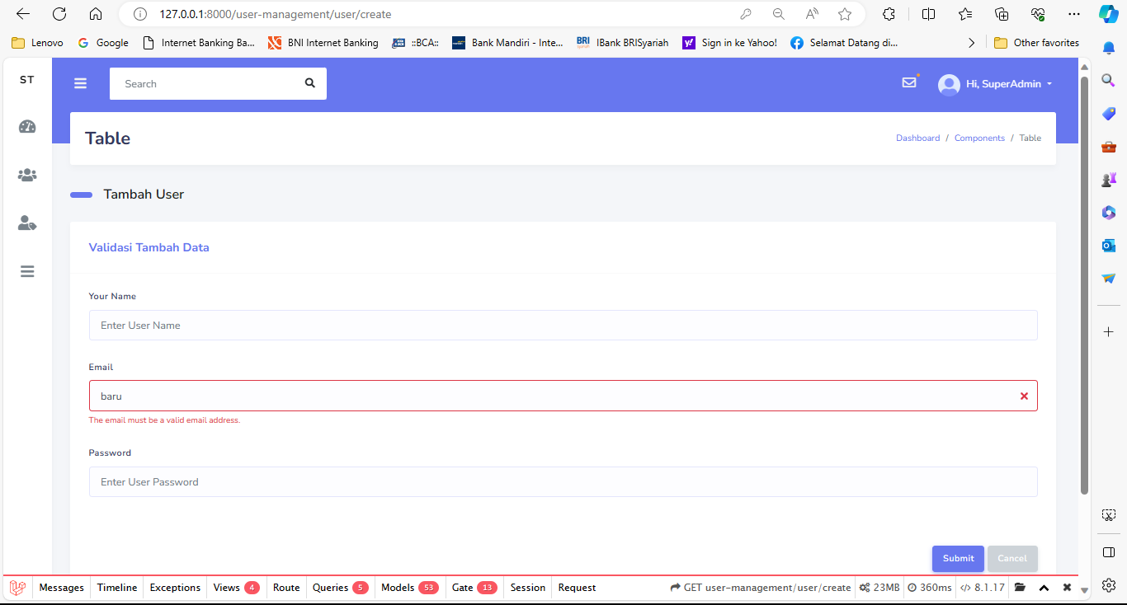
 |  |  | 2) Klik "user list"
 |  |  | 3) Klik "create new user"
 |  |  | 4) Memasukkan username baru | <valid username>
 |  |  | 5) Memasukkan email baru "baru" | <invalid email>
 |  |  | 6) Memasukkan password baru | <valid password>
 |  |  | 7) Klik button submit
Create_3 | User tidak bisa membuat user baru | User tidak bisa membuat user baru karena username kosong | 1) Mengarahkan kursor ke icon user |  | User gagal menambahkan data user baru dan menampilkan pesan | User gagal menambahkan data user baru dan menampilkan pesan "The name field is required." | Pass | 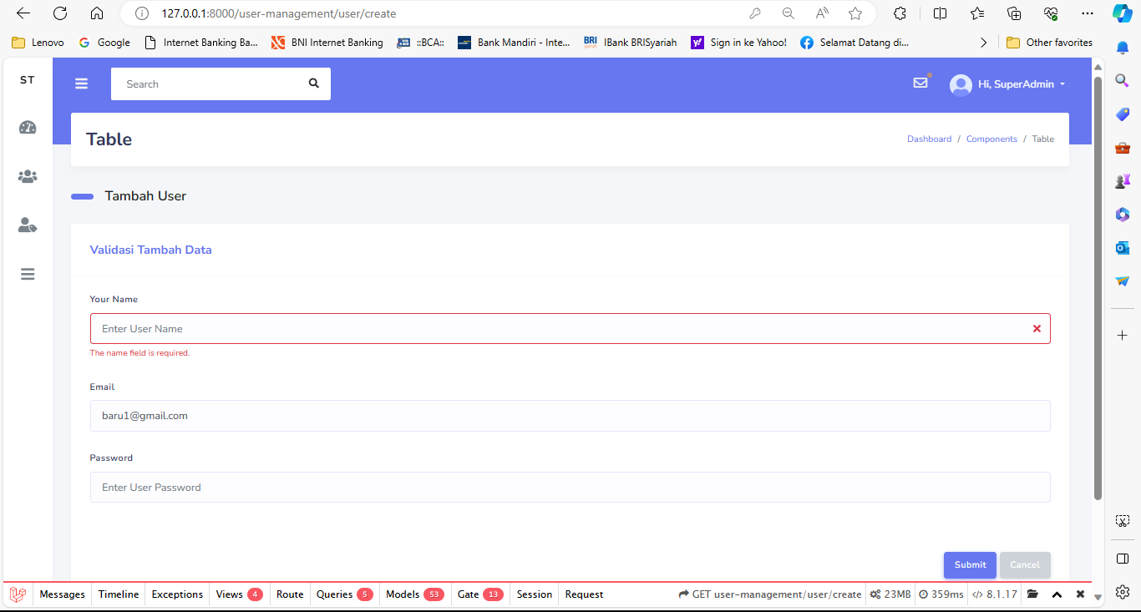
 |  |  | 2) Klik "user list"
 |  |  | 3) Klik "create new user"
 |  |  | 4) Mengosongi username baru | <invalid username>
 |  |  | 5) Memasukkan email baru "baru1@gmail.com" | <valid email>
 |  |  | 6) Memasukkan password baru | <valid password>
 |  |  | 7) Klik button submit

Delete
Test Case

Project Name | Cypress Basic
Module Name | Login
Nama | Adrifa Ammar Savero
NIM | 2141764104
Mata kuliah | Penjaminan Mutu Perangkat Lunak

Test Case ID | Test Case Scenario | Test Case | Test Steps | Test Data | Expected Results | Actual Results | Status | Sccrenshot
Delete_1 | User dapat menghapus data | User dapat menghapus data | 1) Klik "user list" |  | User berhasil menghapus data yang dipilih | User berhasil menghapus data dan menampilkan pesan "User Deleted Succesfully" | Pass | 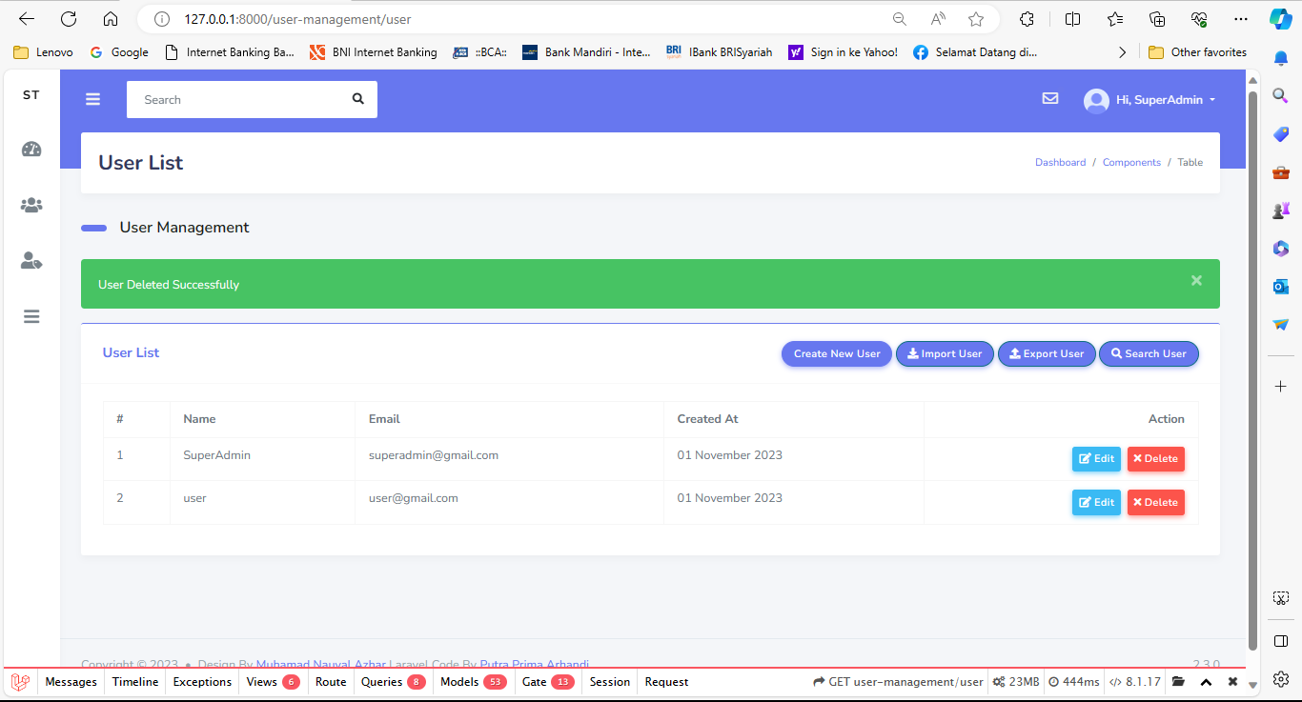
 |  |  | 2) Pilih data yang ingin dihapus
 |  |  | 3) Klik button "action delete"
 |  |  | 4) Klik button "OK"

Delete_2 | User dapat membatalkan penghapusan data | User dapat membatalkan penghapusan data | 1) Klik "user list" |  | User berhasil men-cancel data yang dipilih | User berhasil men-cancel delete data yang dipilih | Pass | 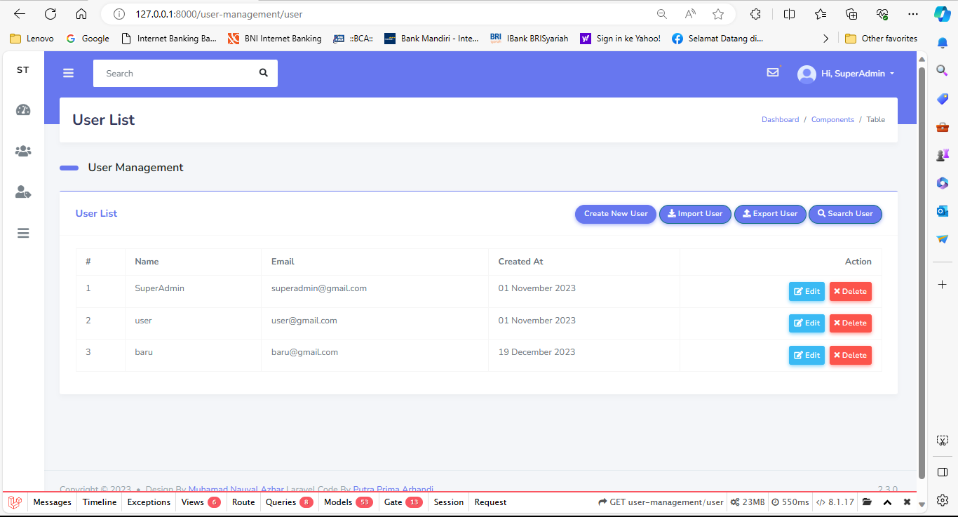
 |  |  | 2) Pilih data yang ingin dihapus
 |  |  | 3) Klik button "action delete"
 |  |  | 4) Klik button "Cancel"

Edit
Test Case

Project Name | Cypress Basic
Module Name | Login
Nama | Adrifa Ammar Savero
NIM | 2141764103
Mata kuliah | Penjaminan Mutu Perangkat Lunak

Test Case ID | Test Case Scenario | Test Case | Test Steps | Test Data | Expected Results | Actual Results | Status | Sccrenshot
Edit_1 | User dapat mengedit data | User dapat mengedit data | 1) Klik "user list" |  | User berhasil mengedit data | User berhasil mengedit data dan muncul pesan "User Berhasil Diupdate" | Pass | 
 |  |  | 2) Pilih data yang ingin diedit
 |  |  | 3) Klik button "action edit"
 |  |  | 4) Klik button "Submit"

